NL wetgeving
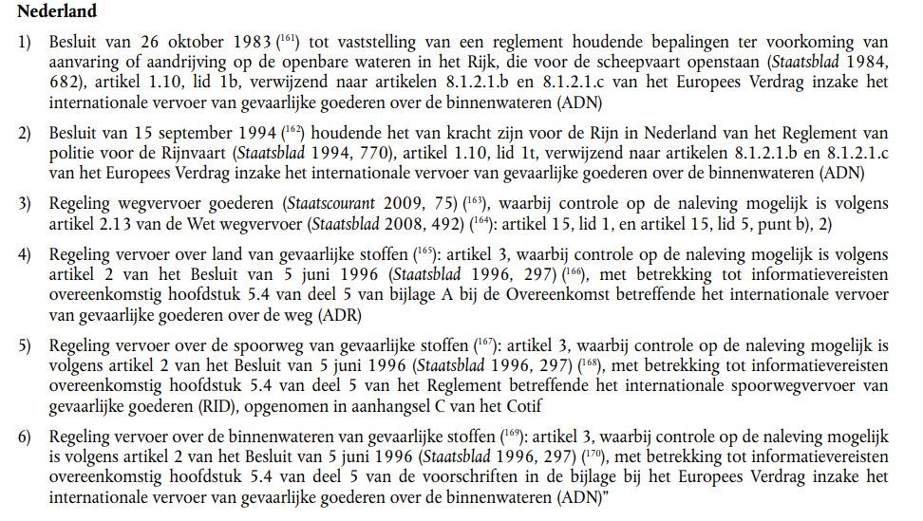

NL1 | ADN binnenvaart

NL2 | ADN Binnenvaart Rijnvaart

NL3 | wegvervoer

NL4 | ADR wegvervoer gevaarlijike stoffen

NL5 | RID spoor gevaarlijke stoffen

NL6 | ADN binnenvaart EU instructies

